Croquis
 | CROQUIS PUNTOS DE ENTREGA - SERVIAGRO
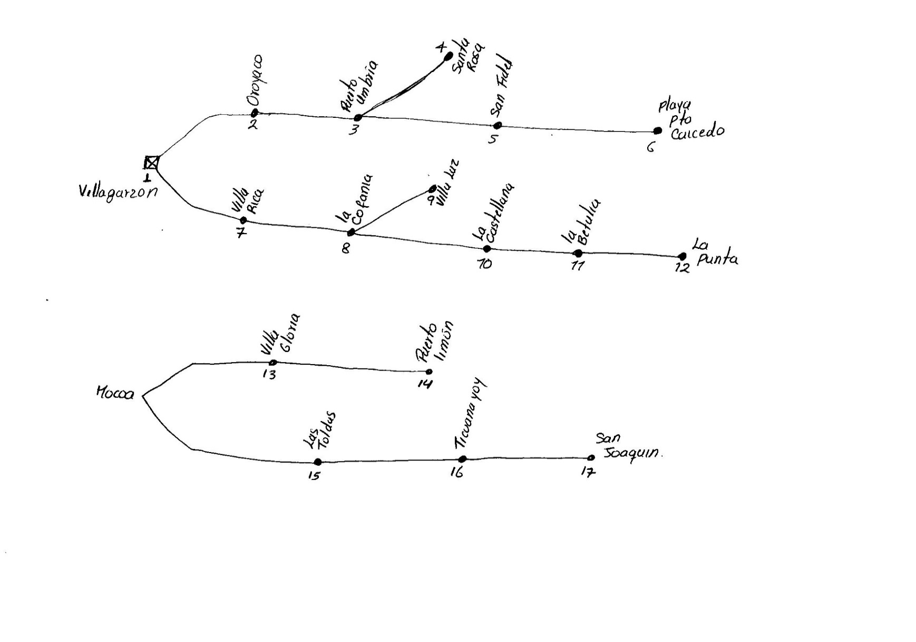
RUTA | No. | PUNTO DE ENTREGA
Ruta 1: Villagarzón - Puerto Caicedo | 1 | Cabecera Municipal Villagarzón
 | 2 | Vereda Oroyaco
 | 3 | Puerto Umbría
 | 4 | Santa Rosa
 | 5 | San Fidel
 | 6 | Puerto Caicedo
Ruta 2: Villa Rica - Puente Rojo | 7 | Villa Rica
 | 8 | La Cofania
 | 9 | Villa Luz
 | 10 | La Castellana
 | 11 | La Betulia
 | 12 | La Punta
Ruta 3: Mocoa - Puerto Limón | 13 | Villa Gloria
 | 14 | Puerto Limón
Ruta 4: Mocoa - San Joaquin | 15 | Las Toldas
 | 16 | Ticuanayoy
 | 17 | San Joaquín

